技２．（２）ア・イ
（２） 全道の交通事故発生状況

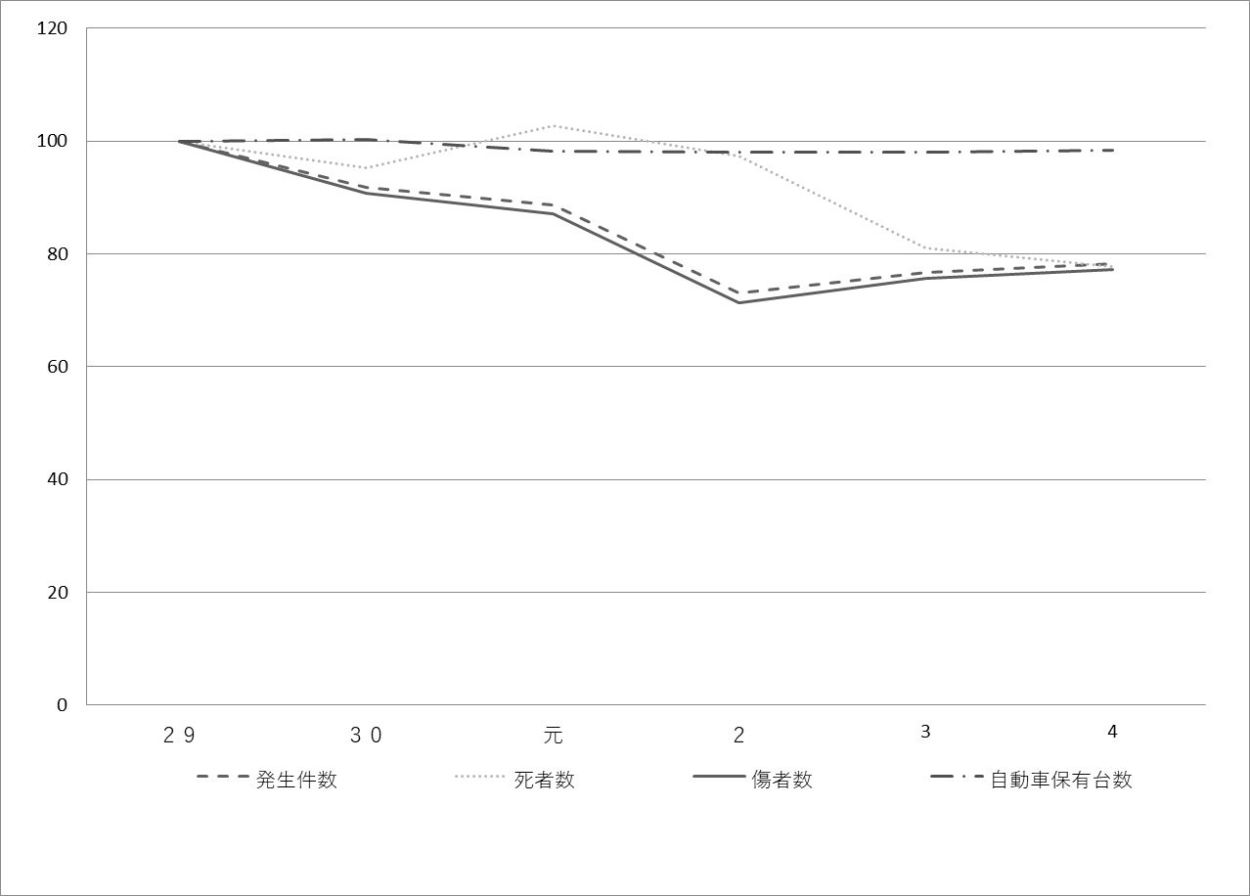
 | ア 交通事故件数の推移

 |  |  | 暦 年 | ２９ |  |  | ３０ |  |  | 元 |  |  | ２ |  |  | 3 |  |  | 4
種 別
交通事故 | 発 生 件 数 |  |  | 10,815 |  |  | 9,931 |  |  | 9,595 |  |  | 7,898 |  |  | 8,304 |  |  | 8,457
 |  |  |  | ( | 100.0 | ) | ( | 91.8 | ) | ( | 88.7 | ) | ( | 73.0 | ) | ( | 76.8 | ) | ( | 78.2 | )
 | 死 者 数 （人） |  |  | 148 |  |  | 141 |  |  | 152 |  |  | 144 |  |  | 120 |  |  | 115
 |  |  |  | ( | 100.0 | ) | ( | 95.3 | ) | ( | 102.7 | ) | ( | 97.3 | ) | ( | 81.1 | ) | ( | 77.7 | )
 | 傷 者 数 （人） |  |  | 12,673 |  |  | 11,494 |  |  | 11,046 |  |  | 9,043 |  |  | 9,598 |  |  | 9,785
 |  |  |  | ( | 100.0 | ) | ( | 90.7 | ) | ( | 87.2 | ) | ( | 71.4 | ) | ( | 75.7 | ) | ( | 77.2 | )
自動車保有台数（千台） |  |  |  | 3,752 |  |  | 3,763 |  |  | 3,682 |  |  | 3,680 |  |  | 3,681 |  |  | 3,689
（各年１２月末） |  |  |  | ( | 100.0 | ) | ( | 100.3 | ) | ( | 98.1 | ) | ( | 98.1 | ) | ( | 98.1 | ) | ( | 98.3 | )
運転免許保有者数（千人） |  |  |  | 3,372 |  |  | 3,362 |  |  | 3,342 |  |  | 3,326 |  |  | 3,313 |  |  | 3,299
（各年１２月末） |  |  |  | ( | 100.0 | ) | ( | 99.7 | ) | ( | 99.1 | ) | ( | 98.6 | ) | ( | 98.3 | ) | ( | 97.8 | )
（注） |  | １． 事故発生件数は北海道警察ホームページによる。
 |  | ２． 死者数、傷者数、運転免許保有者数は、北海道警察資料「北斗の安全」による。
 |  | ３． 自動車保有台数は、北海道運輸局資料による
 |  | ４． グラフ及び（ ）内は、平成２９年を１００として表したもの

 | イ 事業用自動車重大事故件数の推移
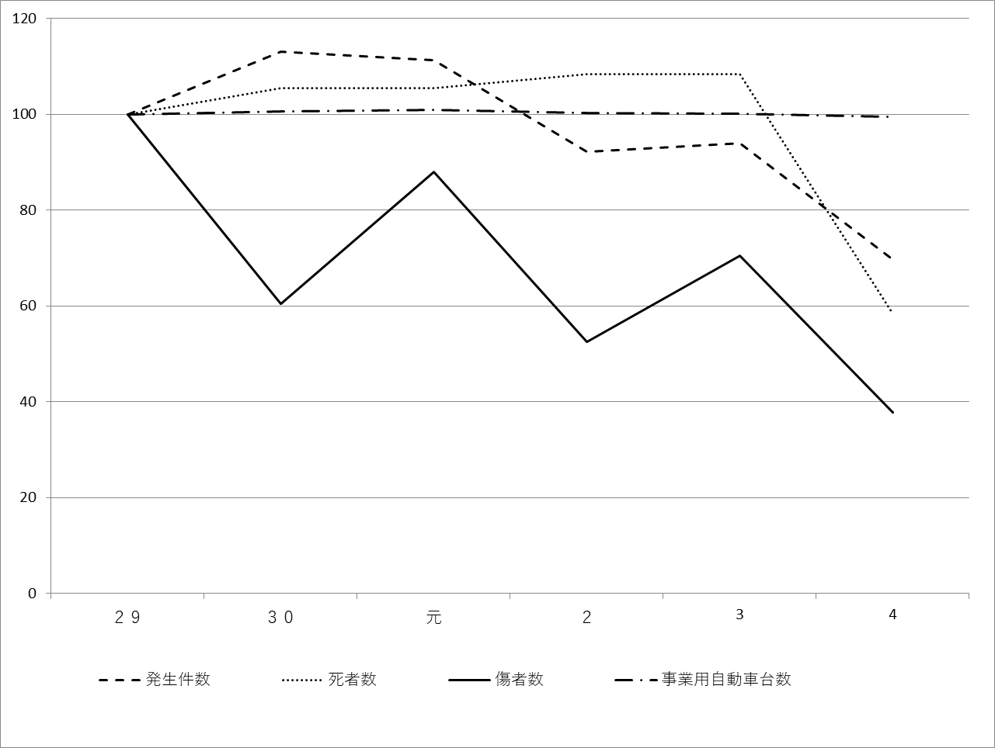

 |  |  | 暦 年 | ２９ |  |  | ３０ |  |  | 元 |  |  | ２ |  |  | 3 |  |  | 4
種 別
交通事故 | 発 生 件 数 |  |  | 168 |  |  | 190 |  |  | 187 |  |  | 155 |  |  | 158 |  |  | 117
 |  |  |  | ( | 100.0 | ) | ( | 113.1 | ) | （ | 111.3 | ） | （ | 92.3 | ） | （ | 94.0 | ） | （ | 69.6 | ）
 | 死 者 数 （人） |  |  | 36 |  |  | 38 |  |  | 38 |  |  | 39 |  |  | 23 |  |  | 21
 |  |  |  | ( | 100.0 | ) | ( | 105.6 | ) | （ | 105.6 | ） | （ | 108.3 | ） | （ | 63.9 | ） | （ | 58.3 | ）
 | 傷 者 数 （人） |  |  | 265 |  |  | 160 |  |  | 233 |  |  | 139 |  |  | 187 |  |  | 100
 |  |  |  | ( | 100.0 | ) | ( | 60.4 | ) | （ | 87.9 | ） | （ | 52.5 | ） | （ | 70.6 | ） | （ | 37.7 | ）
事業用自動車台数（台） |  |  |  | 86,860 |  |  | 87,452 |  |  | 87,610 |  |  | 87,170 |  |  | 87,020 |  |  | 86,360
（各年１２月末） |  |  |  | ( | 100.0 | ) | ( | 100.7 | ) | （ | 100.9 | ） | （ | 100.4 | ） | （ | 100.2 | ） | （ | 99.4 | ）
（注） |  | １． 事故発生件数、死者数、傷者数及び事業用自動車台数は、北海道運輸局資料による
 |  | ２． グラフ及び（ ）内は、平成２９年を１００として表したもの
 |  | ３． 事業用自動車台数は、被けん引自動車及び大型特殊自動車を除いた数
 | 発生件数 | 死者数 | 傷者数 | 自動車保有台数
11 | 100 | 100 | 100 | 100
12 | 104.19400663 | 102.23880597 | 104.74385816 | 101.6088061
13 | 103.26388419 | 96.268656716 | 104.10250974 | 102.8506915
14 | 96.983021038 | 91.97761194 | 97.490260515 | 103.89500423
15 | 97.446391125 | 72.947761194 | 97.002623698 | 103.97967824
16 | 94.175742407 | 72.201492537 | 93.287043172 | 104.68529495
 | sheet1!#REF! | sheet1!#REF! | sheet1!#REF! | sheet1!#REF!
 | 1 | 1 | 1 | 1
 | 発生件数 | 死者数 | 傷者数 | 事業用自動車台数
11 | 100 | 100 | 100 | 100
12 | 94.117647059 | 112.09677419 | 147.65625 | 101.14692771
13 | 90.073529412 | 97.580645161 | 74.739583333 | 101.93544051
14 | 102.20588235 | 100.80645161 | 104.16666667 | 102.19417128
15 | 88.970588235 | 86.290322581 | 95.3125 | 102.70491252
16 | 105.14705882 | 93.548387097 | 85.15625 | 102.69595215

